Worksheet
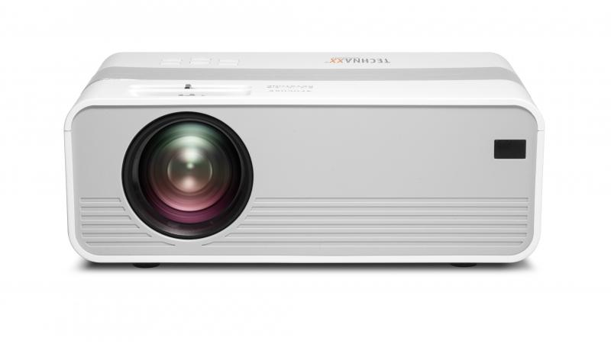
Technaxx Mini-LED HD Beamer TX-127

Artikelnummer | 4869 |  | VE | 10
EAN | 4260358123769 |  | Stück pro Palette | 200
Zollnummer | 85286200 |  | Lagen Pro Palette | 5

Abmessungen - Artikel
Länge(cm) | Breite(cm) | Höhe(cm) | Gewicht(g)
21 | 15 | 8 | 980

Abmessungen - Artikelverpackung
Länge(cm) | Breite(cm) | Höhe(cm) | Leergewicht(g) | Gewicht(g) Artikel+Verpackung
29 | 10.5 | 19 | 160 | 1480

Abmessungen - VE Karton (Masterkarton)
Länge(cm) | Breite(cm) | Höhe(cm) | Gewicht(g)
55 | 40.5 | 31.5 | 15600

Verpackung - Bestandteile
Rest Zubehör (g) | Papier/Pappe (g) | Styropor (g) | Kunstst. Hohlkörper(g) | Kunstst. Folien(g) | Materialverbunde (g)
254 | 54 | 0 | 0 | 36 | 0

Weiterführende Informationen
Technaxx Reseller Portal

